JUECEO DAVE
DAVE

 |  |  | # PARTICIPACIÓN | 57
1 |  |  | COREOGRAFÍA
2 | Diseño Coreográfico | 5 | ACADEMIA / ESCUELA
3 | Transiciones (Sentido Practico) Y Sincronía | 5 | GÉNERO/MODALIDAD
4 | Originalidad Y Creatividad | 5 | CATEGORIA
- | - | N/A | DIVISION
EJECUCIÓN COREOGRÁFICA |  |  | NIVEL
5
6 | Líneas Corporales, Colocación | 5
7 | Fuerza, Control Corporal | 5
8 | Floorwork | 5
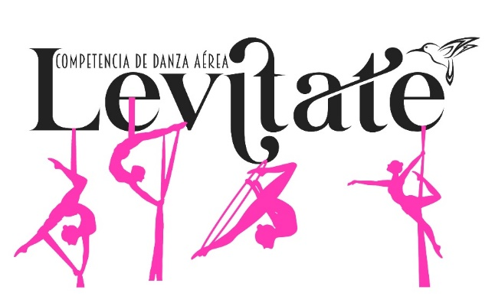
9 | Fluidez Y Calidad En La Tecnica De Giro Y Salto | 5
10 | Limpieza De La Ejecución, Matiz Y Movimiento Orgánico | 5
11 | Incorporación De Skills | 5
- | - | N/A
PERFORMANCE
12
13 | Musicalización ( Selección , Calidad Y Edición ) | 4
14 | Maquillaje Y Vestuario | 4
15 | Uso Y Manejo De Accesorios | 3
- | - | N/A
PENALIZACIONES

FEEDBACK

BALLET

 | HOJA DE JUECEO BALLET
 | # PARTICIPACIÓN | 2
 | COREOGRAFÍA
 | ACADEMIA / ESCUELA
 | MODALIDAD
 | CATEGORIA
 | DIVISION

JUEZ

TÉCNICA
1 | Conocimiento Y Dominio Del Genero | 5
2 | Diseño Coreografico | 5
3 | Transiciones ( Sentido Practico) Y Sincronia | 5
4 | Originalidad Y Creatividad | 5
5 | * Repertorio ( Apego A Coreografia Original ) | 5
EJECUCIÓN COREOGRÁFICA
6 | Musicalidad | 5
7 | Líneas Corporales, Colocación Y Control Del Movimiento | 5
8 | Tecnica De Giros Y Saltos | 5
9 | Tecnica De Puntas | 5
10 | Fluidez, Calidad Y Elegancia De Movimiento | 5
11 | Fuerza Y Control | 5
- | - | N/A | -
- | - | N/A | -
PERFORMANCE
12 | Interpretación, Proyección Y Conexión Con El Público | 5
13 | Musicalización ( Selección , Calidad Y Edición ) | 4
14 | Maquillaje Y Vestuario | 3
15 | Uso Y Manejo De Accesorios | 3
- | - | N/A | -
PENALIZACIONES |  | 70

FEEDBACK

